ログイン
外部設計書 |  |  |  | 画面名 |  | ログインページ |  |  |  | 作成者 | 上野舞夕 |  |  | 更新者 | 川口陽紀
 |  |  |  | システム名 |  | 中庭掲示板 |  |  |  | 作成日 | 2023-06-06 |  |  | 更新日 | 2023-06-06
 |  |  |  | 備考

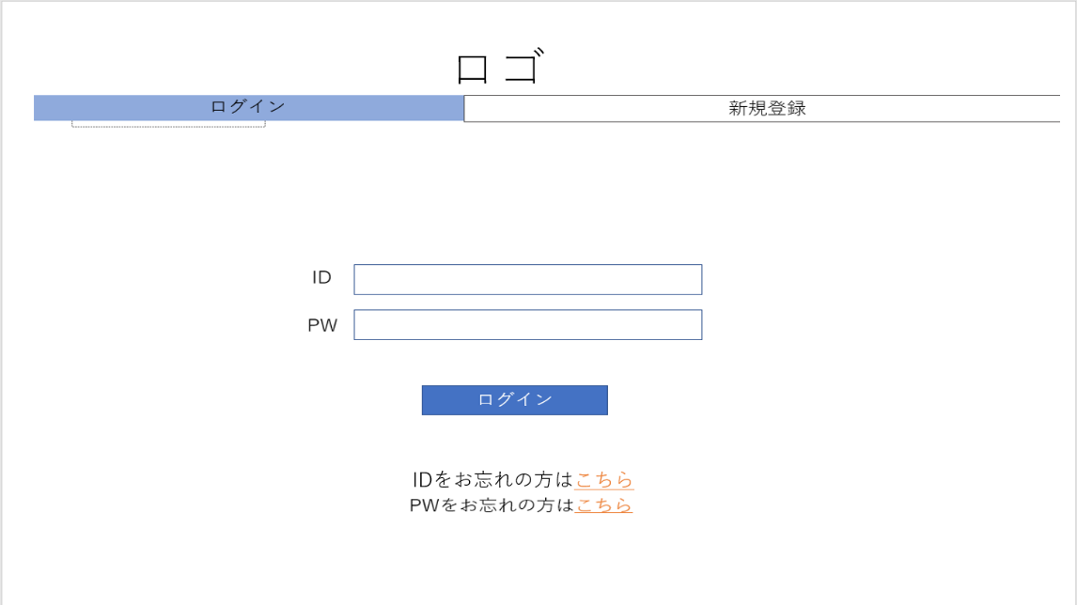
 | 画面設計
②
①

③①
④

⑤①
⑥

⑦①

②
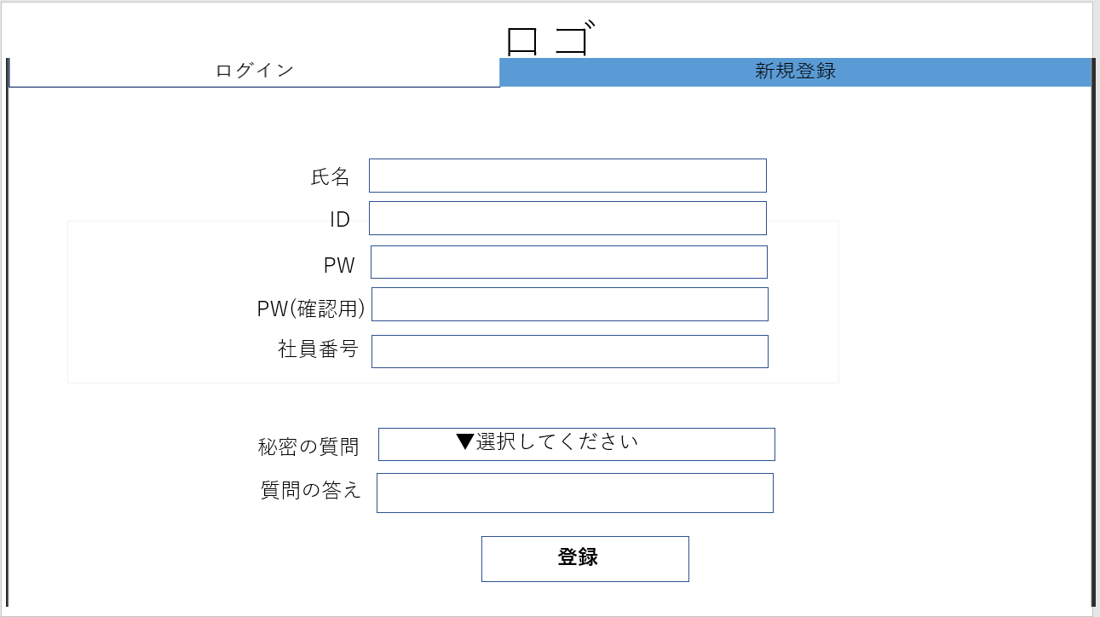
①

⑮
⑧

⑨
⑩
⑪

⑫
⑬
⑭

 | 機能設計
 |  | 【共通機能】
 |  | ①にロゴを表示
 |  | ②：ログインと新規登録のタブ切り替え

 |  | 【ログイン機能】
 |  | ③：IDの入力
 |  | ④：PWの入力
 |  | ⑤クリック：トップページへ移動
 |  | ⑥クリック：ID忘れた人用のページへ移動
 |  | ⑦クリック：PW忘れた人用のページへ移動

 |  | 【新規登録機能】
 |  | ⑧：IDの入力
 |  | ⑨：PWの入力
 |  | ⑩：PW確認のため再入力
 |  | ⑪：社員番号の入力
 |  | ⑫：プルダウンメニューで秘密の質問内容を選択
 |  | ⑬：秘密の質問の回答を入力
 |  | ⑭クリック：登録完了画面へ移動
 |  | ⑮：氏名の入力

 | 項目定義書

 | No | 物理名 | 論理名 |  | 画面型 |  | データ型 | min | max | DBテーブル |  | DBカラム | 備考
 | 1 | title | タイトルロゴ |  | Label |  | String
 | 2 | tab | タブ |  | Tab |  | String
 | 3 | ID_login | ログイン用ID |  | Textbox |  |  |  |  | USER_INFO |  | USER_ID
 | 4 | password | ログイン用パスワード |  | Textbox |  |  |  |  | USER_INFO |  | USER_PW
 | 5 | login | ログイン |  | Button |  | String
 | 6 | foret_ID | ID忘れ |  | Link |  | String
 | 7 | forget_password | パスワード忘れ |  | Link |  | String
 | 8 | new_ID | 新規登録用ID |  | Textbox |  |  |  |  | USER_INFO |  | USER_ID
 | 9 | new_password1 | 新規登録用パスワード |  | Textbox |  |  |  |  | USER_INFO |  | USER_PW
 | 10 | new_password2 | 新規登録確認用パスワード |  | Textbox |  |  |  |  | USER_INFO |  | USER_PW
 | 11 | employee_ID | 社員番号 |  | Textbox |  |  |  |  | USER_INFO |  | USER_EN
 | 12 | new_question | 秘密の質問 |  | Pulldown |  | String |  |  | USER_INFO,USER_SQ |  | USER_INFO:USER_SQ_ID,USER_SQ:USER_SQ_ID,USER_SQ_NAME
 | 13 | new_answer | 秘密の質問の回答 |  | Textbox |  |  |  |  | USER_INFO |  | USER_SA
 | 14 | regist | 新規登録 |  | Button |  | String
 | 15 | new_Name | 新規登録用氏名 |  | Textbox |  |  |  |  | USER_NAME |  | USER_NAME

登録完了
外部設計書 |  |  |  | 画面名 |  | 登録完了ページ |  |  |  | 作成者 | 古川楓 |  |  | 更新者 | 川口陽紀
 |  |  |  | システム名 |  | 中庭掲示板 |  |  |  | 作成日 | 2023-06-06 |  |  | 更新日 | 2023-06-06
 |  |  |  | 備考

 | 画面設計
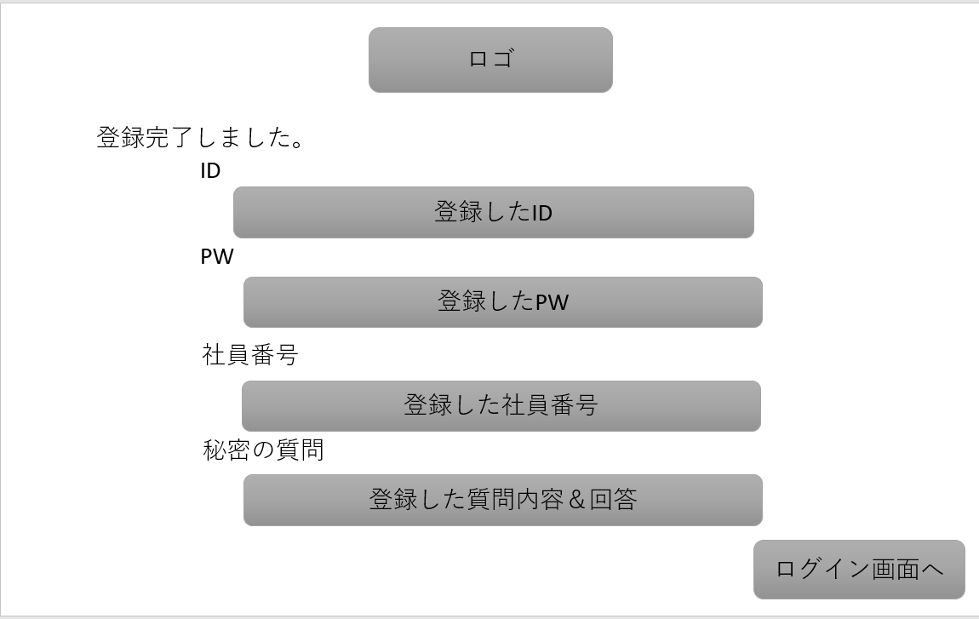
①

②
③

④

⑤

⑥

⑦

 | 機能設計

 |  | ①：ロゴの表示
 |  | ②：メッセージの表示
 |  | ③：登録したIDの表示
 |  | ④：登録したPWの表示
 |  | ⑤：登録した社員番号の表示
 |  | ⑥：登録した秘密の質問に関することの表示
 |  | ⑦をクリック：ログイン画面へ移動

 | 項目定義書

 | No | 物理名 | 論理名 |  | 画面型 |  | データ型 | min | max | DBテーブル |  | DBカラム | 備考
 | 1 | title | タイトルロゴ |  | Label |  | String
 | 2 | complete | 登録完了 |  | Text |  | String
 | 3 | ID | ID |  | Text |  | String |  |  | USER_INFO |  | USER_ID
 | 4 | password | パスワード |  | Text |  | String |  |  | USER_INFO |  | USER_PW
 | 5 | employee_ID | 社員番号 |  | Text |  | String |  |  | USER_INFO |  | USER_EN
 | 6 | question | 秘密の質問と回答 |  | Text |  | String |  |  | USER_INFO,USER_SQ |  | USER_INFO:USER_SQ_ID,USER_SQ:USER_SQ_ID,USER_SQ_NAME
 | 7 | back | ログイン画面へ |  | Link |  | String

ID忘れた人用
外部設計書 |  |  |  | 画面名 |  | ID忘れた人用ページ |  |  |  | 作成者 | 古川楓 |  |  | 更新者 | 川口陽紀
 |  |  |  | システム名 |  | 中庭掲示板 |  |  |  | 作成日 | 2023-06-06 |  |  | 更新日 | 2023-06-06
 |  |  |  | 備考

 | 画面設計
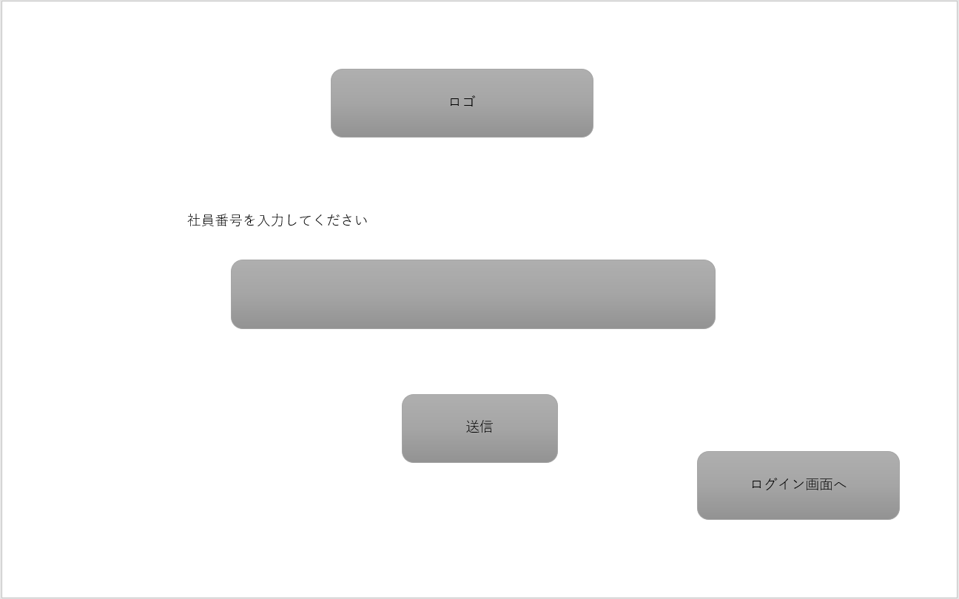

①

②

③

④

 | 機能設計
 |  | ①：ロゴの表示
 |  | ②：社員番号の入力
 |  | ③をクリック：秘密の質問回答画面へ移動
 |  | ④をクリック：ログイン画面へ移動

 | 項目定義書

 | No | 物理名 | 論理名 |  | 画面型 |  | データ型 | min | max | DBテーブル |  | DBカラム | 備考
 | 1 | title | タイトルロゴ |  | Label |  | String
 | 2 | employee_ID | 社員番号 |  | Textbox |  | Textbox |  |  | USER_INFO |  | USER_EN
 | 3 | submit | 社員番号を送信 |  | Button |  | String
 | 4 | back | ログイン画面へ |  | Link |  | String

PW忘れた人用
外部設計書 |  |  |  | 画面名 |  | PW忘れた人用ページ |  |  |  | 作成者 | 古川楓 |  |  | 更新者 | 川口陽紀
 |  |  |  | システム名 |  | 中庭掲示板 |  |  |  | 作成日 | 2023-06-06 |  |  | 更新日 | 2023-06-06
 |  |  |  | 備考

 | 画面設計

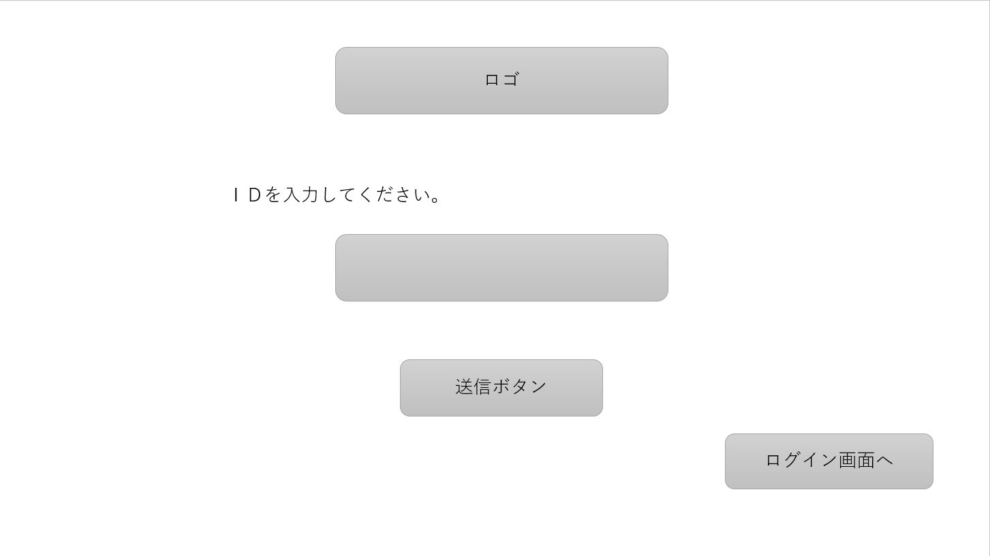

①

②

③

④

 | 機能設計
 |  | ①:ロゴの表示
 |  | ②:IDの入力
 |  | ③をクリック：秘密の質問回答画面へ移動
 |  | ④をクリック：ログイン画面へ移動

 | 項目定義書

 | No | 物理名 | 論理名 |  | 画面型 |  | データ型 | min | max | DBテーブル |  | DBカラム | 備考
 | 1 | title | タイトルロゴ |  | Label |  | String
 | 2 | employee_ID | 問い合わせID |  | Textbox |  |  |  |  | USER_INFO |  | USER_ID
 | 3 | submit | IDを送信 |  | Button |  | String
 | 4 | back | ログイン画面へ |  | Link |  | String

秘密の質問回答
外部設計書 |  |  |  | 画面名 |  | 秘密の質問回答ページ |  |  |  | 作成者 | 目崎瑠都 |  |  | 更新者 | 川口陽紀
 |  |  |  | システム名 |  | 中庭掲示板 |  |  |  | 作成日 | 2023-06-06 |  |  | 更新日 | 2023-06-06
 |  |  |  | 備考

 | 画面設計

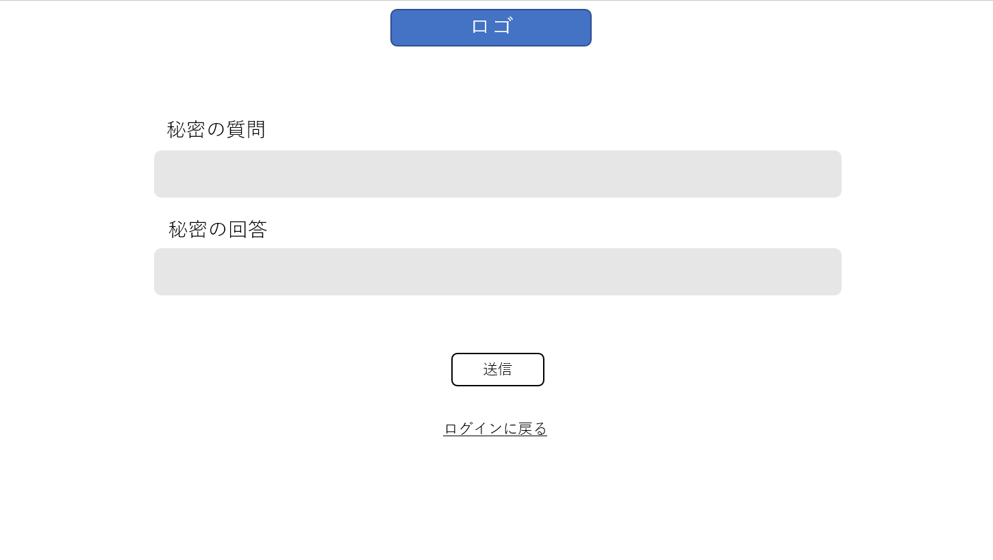
①

②

③

④

⑤

 | 機能設計
 |  | ①：ロゴの表示
 |  | ②：秘密の質問内容表示
 |  | ③：回答入力
 |  | ④をクリック：PW再設定画面またはID表示画面へ移動
 |  | ⑤をクリック：ログイン画面へ移動

 | 項目定義書

 | No | 物理名 | 論理名 |  | 画面型 |  | データ型 | min | max | DBテーブル |  | DBカラム | 備考
 | 1 | title | タイトルロゴ |  | Label |  | String
 | 2 | new_question | 秘密の質問 |  | Text |  | String |  |  | USER_INFO,USER_SQ |  | USER_INFO:USER_SQ_ID,USER_SQ:USER_SQ_ID,USER_SQ_NAME
 | 3 | new_answer | 秘密の質問の回答 |  | Textbox |  |  |  |  | USER_INFO |  | USER_SA
 | 4 | regist | 質問登録 |  | Button |  | String
 | 5 | back | ログイン画面へ |  | Link |  | String

PW再設定orIDの開示
外部設計書 |  |  |  |  | 画面名 |  | PW再設定orIDの開示ページ |  |  |  | 作成者 | 古川楓 |  |  | 更新者 | 川口陽紀
 |  |  |  |  | システム名 |  | 中庭掲示板 |  |  |  | 作成日 | 2023-06-06 |  |  | 更新日 | 2023-06-06
 |  |  |  |  | 備考

 | 画面設計

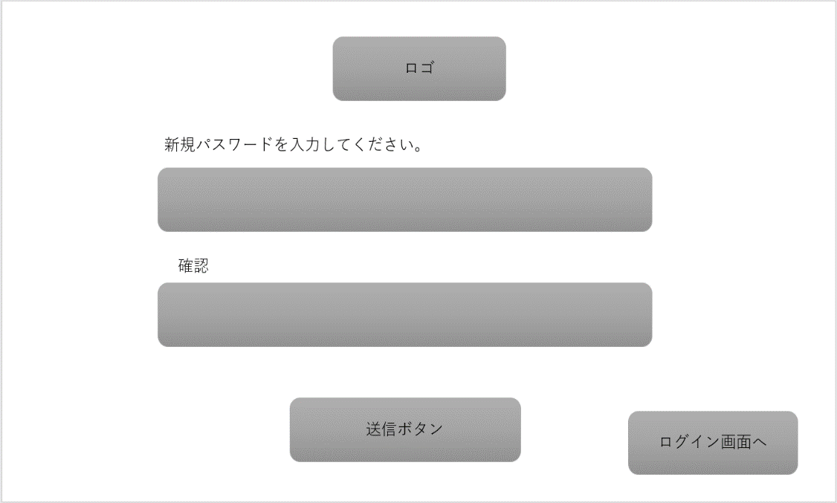
①
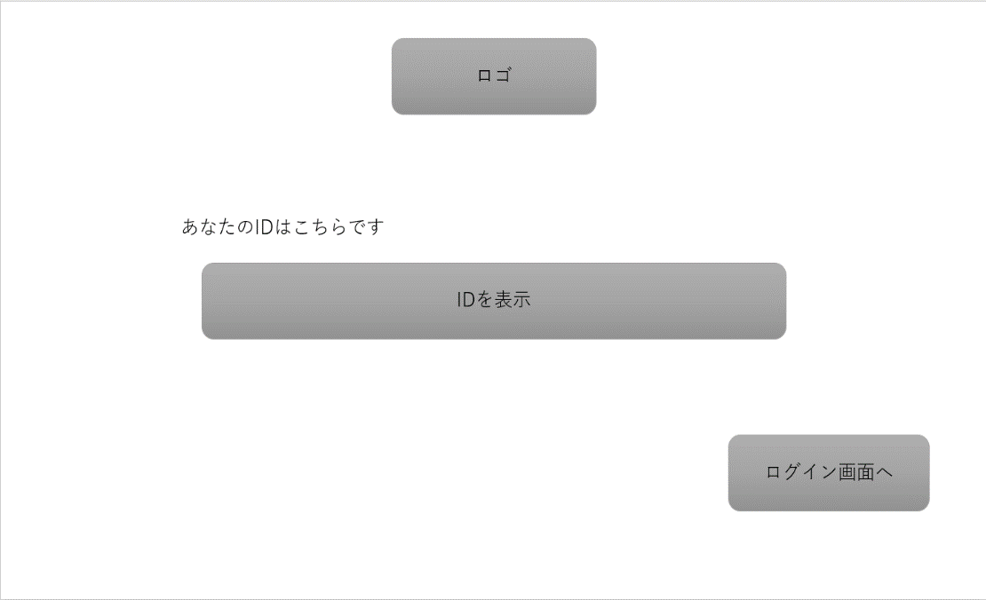
①

②
⑤

③

⑥
④
⑥

 | 機能設計
 |  |  | ①：ロゴの表示
 |  |  | ②：新規パスワードの入力
 |  |  | ③：確認のため再度Pパスワードを入力
 |  |  | ④をクリック：送信され、登録完了画面へ移動
 |  |  | ⑤：登録されているIDの表示
 |  |  | ⑥をクリック：ログイン画面へ移動

 | 項目定義書

 | No | 物理名 |  | 論理名 |  | 画面型 |  | データ型 | min | max | DBテーブル |  | DBカラム | 備考
 | 1 | title |  | タイトルロゴ |  | Label |  | String
 | 2 | new_password1 |  | 再設定用パスワード |  | Textbox |  |  |  |  | USER_INFO |  | USER_PW
 | 3 | new_password2 |  | 再設定確認用パスワード |  | Textbox |  |  |  |  | USER_INFO |  | USER_PW
 | 4 | regist |  | パスワード再登録 |  | Button |  | String
 | 5 | ID |  | ID |  | Textbox |  | String |  |  | USER_INFO |  | USER_ID
 | 6 | back |  | ログイン画面へ |  | Button |  | String

トップ
外部設計書 |  |  |  | 画面名 |  | トップページ |  |  |  |  | 作成者 | 石戸滉竜 |  |  | 更新者 | 川口陽紀
 |  |  |  | システム名 |  | 中庭掲示板 |  |  |  |  | 作成日 | 2023-06-06 |  |  | 更新日 | 2023-06-06
 |  |  |  | 備考

 | 画面設計
 |  |  |  |  |  |  |  | 一般ユーザー画面 |  |  |  |  |  |  | 管理者画面
③
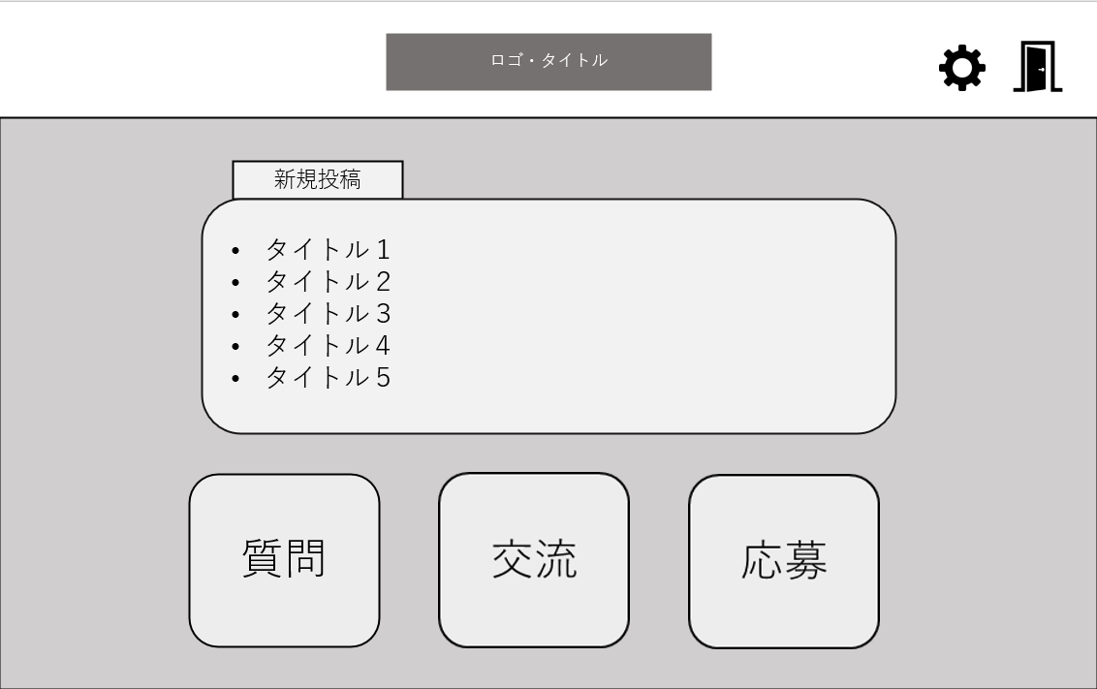
②
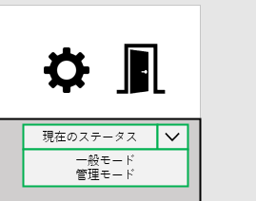
②
③
①

⑦
④
⑤

 |  |  |  |  |  |  |  |  |  |  |  |  |  |  | 管理者の一般モード

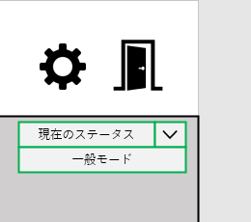
②
③

⑥

 |  |  |  |  |  |  |  |  |  |  |  |  |  |  | 管理者の管理者モード

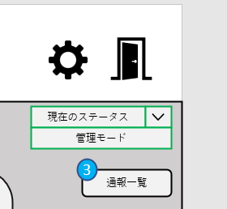

⑧
⑨

 | 機能設計
 |  | 【共通機能】
 |  | ①：ロゴの表示
 |  | ②をクリック：設定画面へ移動
 |  | ③をクリック：ログアウトし、ログイン画面へ移動
 |  | ④：「新規投稿」を表示
 |  | ⑤：新規投稿のタイトルを一覧として表示
 |  | ⑥をクリック：掲示板へ移動

 |  | 【管理者機能】
 |  | ⑦：プルダウンメニューで一般モードと管理者モードの切り替え
 |  | ⑧：通報件数の表示
 |  | ⑨をクリック：通報一覧ページへ移動

 | 項目定義書

 | No | 物理名 | 論理名 |  | 画面型 |  | データ型 |  | min | max | DBテーブル |  | DBカラム | 備考
 | 1 | title | タイトルロゴ |  | Link |  | String
 | 2 | option | 設定ページへ |  | Link
 | 3 | logout | ログアウト |  | Link
 | 4 | new | 新着 |  | Text |  | String
 | 5 | post_title | 投稿タイトル |  | Label |  | String |  |  |  | USER_INFO,POSTER |  | USER_INFO:FAVORITE_SWITCH,CATEGORY_ID,HASHTAGS_ID,FREE_WORD,POSTER:TITLE
 | 6 | category | カテゴリ |  | Link |  | String |  |  |  | CATEGORY |  | CATEGORY_ID,CATEGORY_NAME
 | 7 | mode | モード切替 |  | Pulldown |  | String |  |  |  | USER_INFO |  | USER_MODE_SWITCH
 | 8 | number | 通知件数 |  | Label |  | int |  |  |  | REPORT
 | 9 | notion | 通知ページへ |  | Button |  | String

通報
外部設計書 |  |  |  | 画面名 |  | 通報ページ |  |  |  | 作成者 | 石戸滉竜 |  |  | 更新者 | 川口陽紀
 |  |  |  | システム名 |  | 中庭掲示板 |  |  |  | 作成日 | 2023-06-06 |  |  | 更新日 | 2023-06-06
 |  |  |  | 備考

 | 画面設計
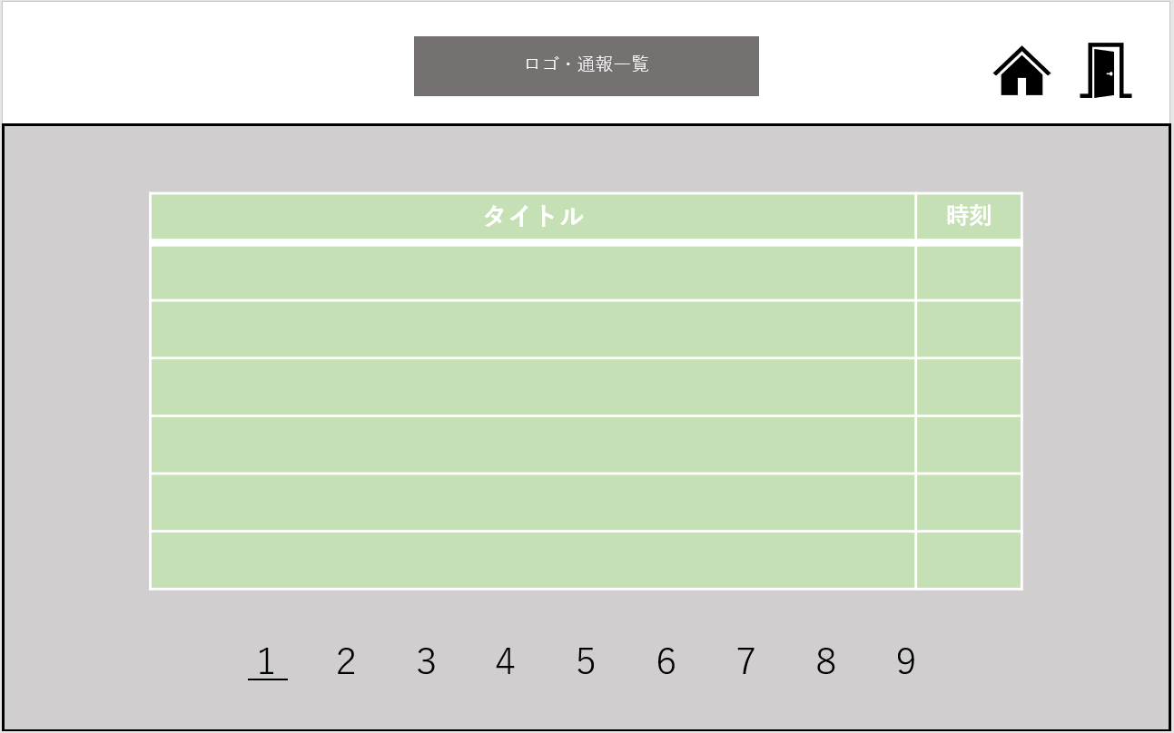
②
③
①

④
⑤

⑥

 | 機能設計
 |  | ①：ロゴとタイトルの表示
 |  | ②をクリック：トップ画面へ移動
 |  | ③をクリック：ログアウトし、ログイン画面へ移動
 |  | ④：通報された投稿の一覧を表示
 |  | ⑤：通報された投稿の投稿時刻を表示
 |  | ⑥：数字を選択し、ページ移動

 | 項目定義書

 | No | 物理名 | 論理名 |  | 画面型 |  | データ型 | min | max | DBテーブル |  | DBカラム | 備考
 | 1 | title | タイトルロゴ |  | Link |  | String
 | 2 | top | トップ画面へ |  | Link
 | 3 | logout | ログアウト |  | Link
 | 4 | post_title | 投稿タイトル |  | Label |  | String |  |  | POSTER |  | TITLE
 | 5 | post_time | 投稿時刻 |  | String |  | String |  |  | POSTER |  | POSTER_DATE
 | 6 | post_page | 投稿ページ遷移 |  | Link |  | int

通報の中身
外部設計書 |  |  |  | 画面名 |  | 通報ページの中身 |  |  |  | 作成者 | 石戸滉竜 |  |  | 更新者 | 川口陽紀
 |  |  |  | システム名 |  | 中庭掲示板 |  |  |  | 作成日 | 2023-06-06 |  |  | 更新日 | 2023-06-06
 |  |  |  | 備考

 | 画面設計

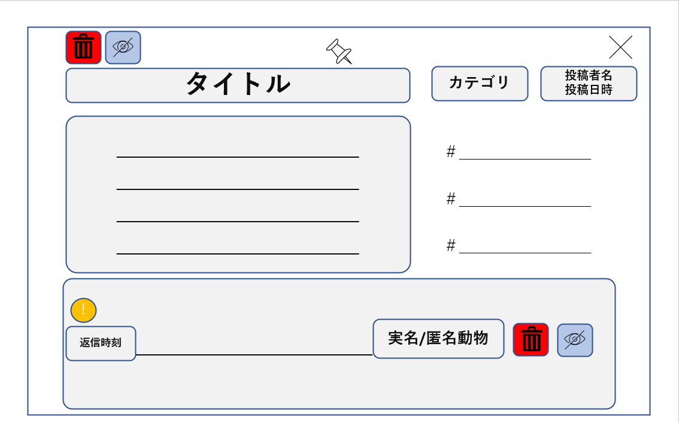
②
①
③

⑥
④
⑤
⑦

⑧
⑨

⑩
⑬
⑭
⑮

⑪
⑫

 | 機能設計
 |  | ①をクリック：投稿の削除
 |  | ②をクリック：本文投稿者の匿名を剥がす
 |  | ③をクリック：閉じる
 |  | ④：投稿のタイトルを表示
 |  | ⑤：投稿内容のカテゴリを表示
 |  | ⑥：投稿者名の表示
 |  | ⑦：投稿日時の表示
 |  | ⑧：投稿本文の表示
 |  | ⑨：投稿のタグの表示
 |  | ⑩：通報されたものがわかるようにアイコンを表示する
 |  | ⑪：返信時刻の表示
 |  | ⑫：返信内容の表示
 |  | ⑬：返信者の匿名または実名を表示
 |  | ⑭をクリック：返信内容の削除
 |  | ⑮をクリック：返信者の匿名を剥がす

 | 項目定義書

 | No | 物理名 | 論理名 |  | 画面型 |  | データ型 | min | max | DBテーブル |  | DBカラム | 備考
 | 1 | remove_post | 投稿削除 |  | Button
 | 2 | disclosure_post | 投稿者実名開示 |  | Button
 | 3 | back_button | 戻る |  | Button
 | 4 | post_title | 投稿タイトル |  | Text |  | String |  |  | POSTER |  | TITLE
 | 5 | post_category | 投稿カテゴリ |  | Text |  | String |  |  | POSTER,CATEGORY |  | POSTER:CATEGORY_ID,CATEGORY:CATEGORY_ID,CATEGORY_NAME
 | 6 | post_name | 投稿者名 |  | Text |  | String |  |  | POSTER,USER_INFO,ANIMAL |  | 実名→POSTER:ID,USER_INFO:USER_NAME 匿名→POSTER:ANIMAL_ID,ANIMAL:ANIMAL_ID,ANIMAL_NAME

 | 7 | post_time | 投稿時間 |  | Text |  | String |  |  | POSTER |  | POSTER_DATE
 | 8 | post_sentence | 投稿文 |  | Text |  | String |  |  | POSTER |  | MAIN_SENTENCE
 | 9 | tag | タグ |  | Text |  | String |  |  | POSTER,HASHTAGS |  | POSTER:HASHTAGS_ID,HASHTAGS:HASHTAGS_ID,HASHTAGS_NAME
 | 10 | mark | 通報印 |  | Icon
 | 11 | reply_time | 返信時刻 |  | Text |  | String |  |  | REPLY |  | REPLIED_DATE
 | 12 | reply_sentence | 返信文 |  | Text |  | String |  |  | REPLY |  | REPLY_SENTENCE
 | 13 | reply_name | 返信者名 |  | Text |  | String |  |  | REPLY,USER_INFO,ANIMAL |  | 実名→REPLY:USER_ID,USER_INFO:USER_NAME 匿名→REPLY:ANIMAL_ID,ANIMyAL:ANIMAL_ID,ANIMAL_NAME

 | 14 | remove_reply | 返信削除 |  | Button
 | 15 | disclosure_reply | 返信者実名開示 |  | Button

掲示板
外部設計書 |  |  |  | 画面名 |  | 掲示板ページ |  |  |  | 作成者 | 川口陽紀 |  |  | 更新者 | 川口陽紀
 |  |  |  | システム名 |  | 中庭掲示板 |  |  |  | 作成日 | 2023-06-06 |  |  | 更新日 | 2023-06-06
 |  |  |  | 備考

 | 画面設計
②
③

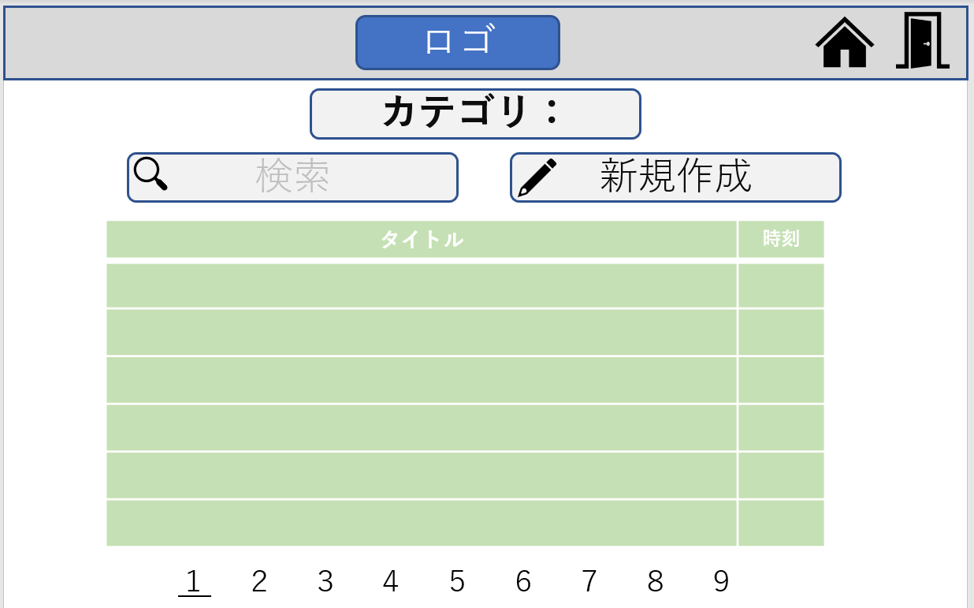
①

④

⑤
⑥

⑧
⑦

⑨

 | 機能設計
 |  | ①：ロゴの表示
 |  | ②をクリック：トップ画面へ移動
 |  | ③をクリック：ログアウトし、ログイン画面へ移動
 |  | ④：掲示板のカテゴリの表示
 |  | ⑤：投稿について検索をする
 |  | ⑥をクリック：新規投稿作成画面を表示
 |  | ⑦：投稿内容のタイトルを表示
 |  | ⑧：投稿時刻の表示
 |  | ⑨：数字をクリックし、投稿一覧のページ移動

 | 項目定義書

 | No | 物理名 | 論理名 |  | 画面型 |  | データ型 | min | max | DBテーブル |  | DBカラム | 備考
 | 1 | title | タイトルロゴ |  | Link |  | String
 | 2 | top | トップ画面へ |  | Link
 | 3 | logout | ログアウト |  | Link
 | 4 | category | カテゴリ名 |  | Text |  | String |  |  | CATEGORY |  | CATEGORY_ID,CATEGORY_NAME
 | 5 | search | 検索バー |  | Textbox
 | 6 | new_post | 新規投稿フォーム |  | Label |  | String
 | 7 | post_title | 投稿タイトル |  | Label |  | String |  |  | POSTER |  | TITLE
 | 8 | post_time | 投稿時刻 |  | Label |  | String |  |  | POSTER |  | POSTER_DATE
 | 9 | page | 投稿ページ遷移 |  | Link |  | int

掲示板(新規)
外部設計書 |  |  |  | 画面名 |  | 掲示板ページ (新規) |  |  |  | 作成者 | 川口陽紀 |  |  | 更新者 | 川口陽紀
 |  |  |  | システム名 |  | 中庭掲示板 |  |  |  | 作成日 | 2023-06-06 |  |  | 更新日 | 2023-06-06
 |  |  |  | 備考

 | 画面設計

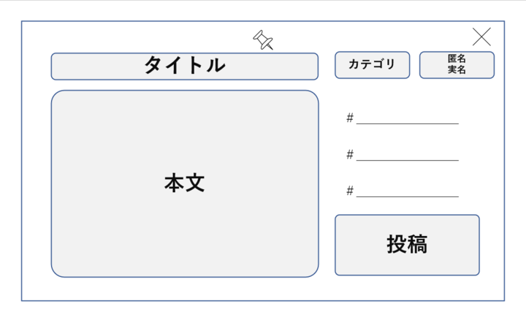
①
③
⑤
②

④
（ラジオボタン）
⑦
⑥

⑧

 | 機能設計
 |  | ①：新規投稿作成画面は掲示板ページに浮かび上がるように表示させる
 |  | ②：投稿内容のタイトルを入力
 |  | ③：カテゴリを表示
 |  | ④：ラジオボタンで匿名か実名かを選択
 |  | ⑤をクリック：新規投稿作成画面を閉じる
 |  | ⑥：本文の入力
 |  | ⑦：タグの入力
 |  | ⑧をクリック：投稿する

 | 項目定義書

 | No | 物理名 | 論理名 |  | 画面型 |  | データ型 | min | max | DBテーブル |  | DBカラム | 備考
 | 1 | cancel | キャンセル |  | Button
 | 2 | post_title | 投稿タイトル |  | Textbox |  |  |  |  | POSTER |  | TITLE
 | 3 | post_category | 投稿カテゴリ |  | Text |  | String |  |  | POSTER,CATEGORY |  | POSTER:CATEGORY_ID,CATEGORY:CATEGORY_ID,CATEGORY_NAME
 | 4 | radio_button | ラジオボタン |  | Radiobutton
 | 5 | item | 名前選択 |  | Text |  | String |  |  | POSTER,USER_INFO,ANIMAL |  | 実名→POSTER:USER_ID,USER_INFO:USER_NAME 匿名→POSTER:ANIMAL_ID,ANIMyAL:ANIMAL_ID,ANIMAL_NAME

 | 6 | sentence | 本文 |  | Textbox |  |  |  |  | POSTER |  | MAIN_SENTENCE
 | 7 | tag | タグ |  | Textbox |  |  |  |  | POSTER,HASHTAGS |  | POSTER:HASHTAGS_ID,HASHTAGS:HASHTAGS_ID,HASHTAGS_NAME
 | 8 | post | 投稿 |  | Button |  | String

掲示板 (返信)
外部設計書 |  |  |  |  | 画面名 |  | 掲示板ページ(返信) |  |  |  | 作成者 | 川口陽紀 |  |  | 更新者 | 川口陽紀
 |  |  |  |  | システム名 |  | 中庭掲示板 |  |  |  | 作成日 | 2023-06-06 |  |  | 更新日 | 2023-06-06
 |  |  |  |  | 備考

 | 画面設計

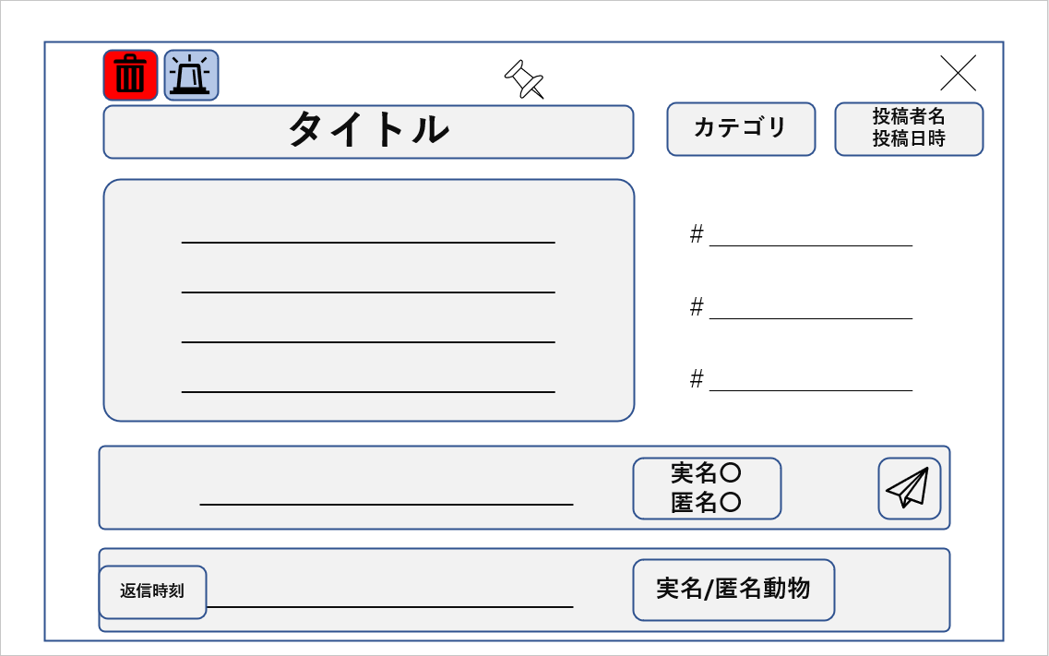
①
②
③

⑤
⑥①
④①
⑦

⑧
⑨

⑪
⑫

⑩
⑬

⑭
⑮
⑯

 | 機能設計
 |  |  | ①をクリック：投稿を削除
 |  |  | ②をクリック：投稿を通報する
 |  |  | ③をクリック：返信画面を閉じる
 |  |  | ④：投稿内容のタイトルを表示
 |  |  | ⑤：投稿内容のカテゴリを表示
 |  |  | ⑥：投稿者名の表示
 |  |  | ⑦：投稿日時の表示
 |  |  | ⑧：投稿内容の表示
 |  |  | ⑨：タグの表示
 |  |  | ⑩：返信内容の入力
 |  |  | ⑪：実名か匿名かを選択
 |  |  | ⑫：ラジオボタン
 |  |  | ⑬をクリック：返信を送信する
 |  |  | ⑭：既にある返信の返信時刻を表示
 |  |  | ⑮：既にある返信の内容を表示
 |  |  | ⑯：既にある返信の実名または匿名を表示

 | 項目定義書

 | No | 物理名 |  | 論理名 |  | 画面型 |  | データ型 | min | max | DBテーブル |  | DBカラム | 備考
 | 1 | remove_button |  | 削除 |  | Button
 | 2 | report_button |  | 通報 |  | Button
 | 3 | cancel |  | キャンセル |  | Button
 | 4 | post_title |  | 投稿タイトル |  | Text |  | String |  |  | POSTER |  | TITLE
 | 5 | post_category |  | 投稿カテゴリ |  | Text |  | String |  |  | POSTER,CATEGORY |  | POSTER:CATEGORY_ID,CATEGORY:CATEGORY_ID,CATEGORY_NAME
 | 6 | post_name |  | 投稿者名 |  | Text |  | String |  |  | POSTER,USER_INFO,ANIMAL |  | 実名→POSTER:USER_ID,USER_INFO:USER_NAME 匿名→POSTER:ANIMAL_ID,ANIMyAL:ANIMAL_ID,ANIMAL_NAME

 | 7 | post_time |  | 投稿時間 |  | Text |  | String |  |  | POSTER |  | POSTER_DATE
 | 8 | post_sentence |  | 投稿文 |  | Text |  | String |  |  | POSTER |  | MAIN_SENTENCE
 | 9 | tag |  | タグ |  | Text |  | String |  |  | POSTER,HASHTAGS |  | POSTER:HASHTAGS_ID,HASHTAGS:HASHTAGS_ID,HASHTAGS_NAME
 | 10 | reply_sentence |  | 返信文 |  | Text |  | String |  |  | REPLY |  | REPLY_SENTENCE
 | 11 | item |  | 名前選択 |  | Text |  | String |  |  | REPLY,USER_INFO,ANIMAL |  | 実名→REPLY:USER_ID,USER_INFO:USER_NAME 匿名→REPLY:ANIMAL_ID,ANIMyAL:ANIMAL_ID,ANIMAL_NAME

 | 12 | radio_button |  | ラジオボタン |  | Radiobutton
 | 13 | reply_button |  | 返信 |  | Button
 | 14 | reply_time |  | 返信時刻 |  | Text |  | String |  |  | REPLY |  | REPLIED_DATE
 | 15 | subreply_sentence |  | 一覧返信文 |  | Text |  | String |  |  | REPLY |  | REPLY_SENTENCE
 | 16 | reply_name |  | 返信者名 |  | Text |  | String |  |  | REPLY,USER_INFO,ANIMAL |  | 実名→REPLY:USER_ID,USER_INFO:USER_NAME 匿名→REPLY:ANIMAL_ID,ANIMyAL:ANIMAL_ID,ANIMAL_NAME

設定
外部設計書 |  |  |  | 画面名 |  | 設定ページ |  |  |  | 作成者 | 目崎瑠都 |  |  | 更新者 | 川口陽紀
 |  |  |  | システム名 |  | 中庭掲示板 |  |  |  | 作成日 | 2023-06-06 |  |  | 更新日 | 2023-06-06
 |  |  |  | 備考

 | 画面設計
③
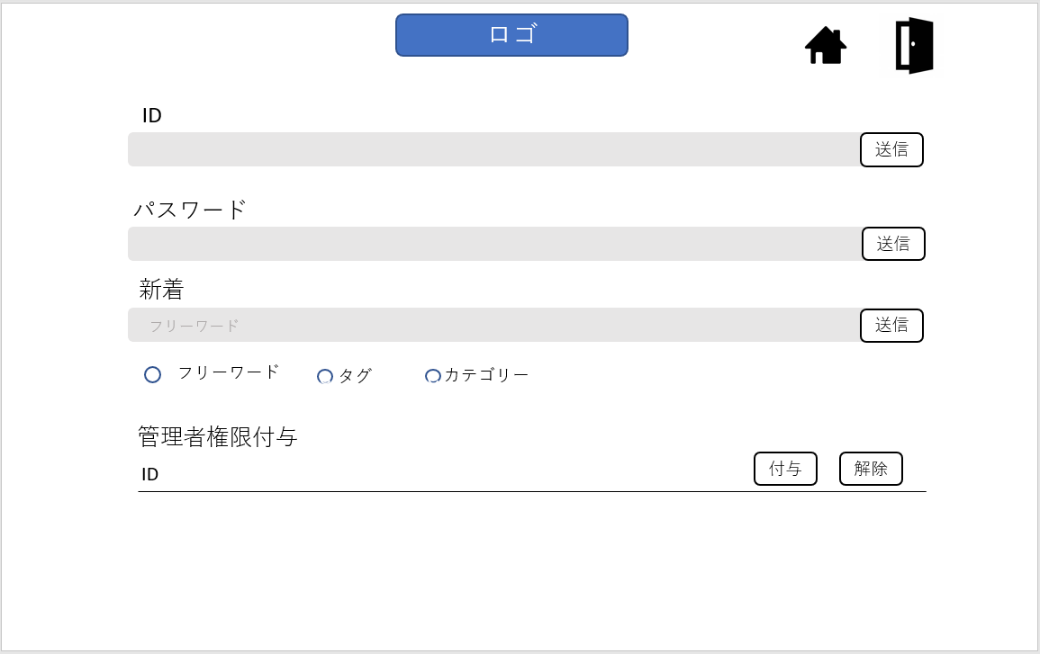
②
①
↓ID変更じゃなくて社員番号変更（管理者権限）

④
⑤

⑥
⑦

⑧
⑨
⑩
⑪

⑬
⑭
⑫

 | 機能設計
 |  | 【共通機能】
 |  | ①：ロゴの表示
 |  | ②をクリック：トップ画面へ移動
 |  | ③をクリック：ログアウトし、ログイン画面へ移動
 |  | ④：IDの入力
 |  | ⑤をクリック：IDの変更内容を送信。その後メッセージを表示。
 |  | ⑥：PWの入力
 |  | ⑦をクリック：PWの変更内容を送信。その後メッセージを表示。
 |  | ⑧：テキストの入力
 |  | ⑨：新着情報に関することの変更内容を送信。その後メッセージを表示。
 |  | ⑩：ラジオボタンで選択
 |  | ⑪：「フリーワード」「タグ」「カテゴリ」の３つで選択

 |  | 【管理者モードのみ】
 |  | ⑫：管理者付与したい人のIDを入力
 |  | ⑬をクリック：管理者権限を付与される。クリック後にメッセージを表示。
 |  | ⑭をクリック：管理者権限が解除される。クリック後にメッセージを表示。

 | 項目定義書

 | No | 物理名 | 論理名 |  | 画面型 |  | データ型 | min | max | DBテーブル |  | DBカラム | 備考
 | 1 | title | タイトルロゴ |  | Link |  | String
 | 2 | top | トップ画面へ |  | Link
 | 3 | logout | ログアウト |  | Link
 | 4 | ID_change | 新規ID |  | Textbox |  |  |  |  | USER_INFO |  | USER_ID
 | 5 | ID_button | IDを変更 |  | Button |  | String
 | 6 | password_change | 新規パスワード |  | Textbox |  |  |  |  | USER_INFO |  | USER_PW
 | 7 | password_button | パスワードを変更 |  | Button |  | String
 | 8 | notion_change | 新規通知設定 |  | Textbox |  |  |  |  | USER_INFO |  | CATEGORY_ID,HASHTAGS_ID,FREE_WORD
 | 9 | notion_button | 通知設定を変更 |  | Button |  | String
 | 10 | radiobutton | ラジオボタン |  | Radiobutton
 | 11 | item | 項目 |  | Label |  | String |  |  | USER_INFO |  | FAVORITE_SWITCH
 | 12 | administrator | 管理者権限 |  | Textbox
 | 13 | admin_assignment | 管理者権限付与 |  | Button |  |  |  |  | USER_INFO |  | USER_MODE_SWITCH
 | 14 | admin_deprivation | 管理者権限剥奪 |  | Button |  |  |  |  | USER_INFO |  | USER_MODE_SWITCH

